NEW EP冰垫
NEW EQUAL PETS 宠物水凝胶凉垫

编码 | 图片 | 品名 | 规格 | 颜色 | 门店批发价 | 订货数量 | 合计 | 建议零售价 | 描述
NW01 | 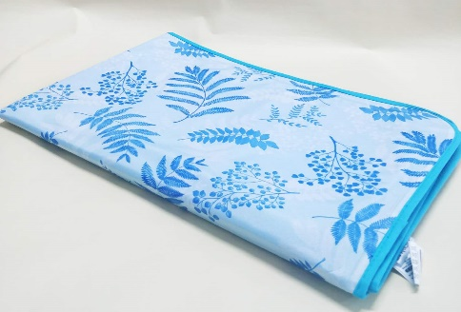 | 宠物凉垫 | S:42*50CM | 花色 混色 | 48 |  | 0 | 75 | 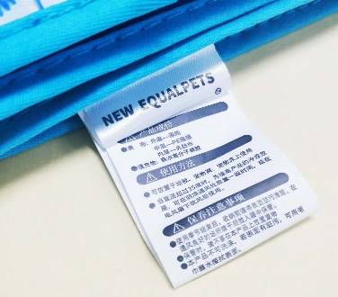
NW02 |  |  | M:90*60CM |  | 88 |  | 0 | 155
NW03 |  |  | L:90*90CM |  | 112 |  | 0 | 185
NW04 |  |  | XL:140*90CM |  | 155 |  | 0 | 298
合计 |  |  |  |  |  |  | 0

